Trang_bìa
Posts and Telecommunications Institute of Technology |  |  |  |  |  |  | Thiết kế |  | Tài liệu phát triển |  | Tên hệ thống |  |  | AOBLO |  |  |  | Người tạo |  | Khoa | Ngày tạo |  | 18/10/2024
 |  |  |  |  |  |  |  |  |  |  |  |  |  |  |  |  |  | Người cập nhật |  |  | Ngày cập nhật
 |  |  |  |  |  |  |  |  |  |  | Màn hình (ID) |  |  | Create_Post |  | Màn hình (Tên) |  | Tạo bài đăng

 | AOBLO Tài liệu phát triển hệ thống

 | Version 1.0

 |  |  |  |  |  |  |  |  |  | 1. Mục đích |  |  |  | 7. Giao diện màn hình
 |  |  |  |  |  |  |  |  |  | 2. Giới hạn hoạt động |  |  |  | 8. Danh sách hạng mục
 |  |  |  |  |  |  |  |  |  | 3. Giới hạn hệ thống |  |  |  | 9. Khái quát chức năng
 |  |  |  |  |  |  |  |  |  | 4. Chức năng liên quan |  |  |  | 10. Xử lý chi tiết
 |  |  |  |  |  |  |  |  |  | 5. Không bao gồm
 |  |  |  |  |  |  |  |  |  | 6. Sơ đồ

Posts and Telecommunications Institute of Technology |  |  |  |  |  |  | Thiết kế |  | Tài liệu phát triển |  | Tên hệ thống |  |  | AOBLO |  |  |  | Người tạo |  | Khoa | Ngày tạo |  | 18/10/2024
 |  |  |  |  |  |  |  |  |  |  |  |  |  |  |  |  |  | Người cập nhật |  |  | Ngày cập nhật
 |  |  |  |  |  |  |  |  |  |  | Màn hình (ID) |  |  | Create_Post |  | Màn hình (Tên) |  | Tạo bài đăng

 | Lịch sử chỉnh sửa

 | Ver |  | Ngày cập nhật |  |  | Nội dung cập nhật |  |  |  |  |  |  |  | Người cập nhật
 |  |  |  |  |  |  |  |  |  |  |  |  |  |  | Ngày duyệt |  | Người duyệt |  | Ngày duyệt |  |  | Người duyệt
 | 1 |  | 28/10/2024 |  |  | Tạo mới |  |  |  |  |  |  |  | Khoa

Posts and Telecommunications Institute of Technology |  |  |  |  |  |  | Thiết kế |  | Tài liệu phát triển |  | Tên hệ thống |  |  | AOBLO |  |  |  | Người tạo |  | Khoa | Ngày tạo |  | 18/10/2024
 |  |  |  |  |  |  |  |  |  |  |  |  |  |  |  |  |  | Người cập nhật |  |  | Ngày cập nhật
 |  |  |  |  |  |  |  |  |  |  | Màn hình (ID) |  |  | Create_Post |  | Màn hình (Tên) |  | Tạo bài đăng

 | 1. Mục đích
 |  | - Dùng để tạo bài đăng cho blog
 |  | - User cần đăng nhập để thực hiện chức năng này.
 |  | - Để tạo bài đăng, user cần phải điền đầy đủ tiêu đề, nội dung, gắn nhãn theo yêu cầu của hệ thống.
 |  | - Sau khi nhất nút hoàn tất thì:
 |  |  | + Trường hợp phát sinh lỗi, hệ thống sẽ thông báo lỗi cho người dùng tại màn hình này.
 |  |  | + Nếu hoàn tất (tạo bài đăng thành công), hệ thống sẽ quay lại màn hình chính

 | 2. Giới hạn hoạt động
 |  | Không có

 | 3. Giới hạn hệ thống
 |  | Không có

 | 4. Chức năng liên quan
 |  | Không có

 | 5. Không bao gồm
 |  | Không có

Posts and Telecommunications Institute of Technology |  |  |  |  |  |  | Thiết kế |  | Tài liệu phát triển |  | Tên hệ thống |  |  | AOBLO |  |  |  | Người tạo |  | Khoa | Ngày tạo |  | 18/10/2024
 |  |  |  |  |  |  |  |  |  |  |  |  |  |  |  |  |  | Người cập nhật |  |  | Ngày cập nhật
 |  |  |  |  |  |  |  |  |  |  | Màn hình (ID) |  |  | Create_Post |  | Màn hình (Tên) |  | Tạo bài đăng

Màn hình tạo bài đăng
 | 6. Sơ đồ

Truy cập trang web AOBLO

Màn hình chính

Users
Posts
Tags
Posts_Tags

 | Table

 |  |  | № | Loại | Tên |  |  |  |  |  |  | I/O | Ghi Chú
 |  |  | 1 | M | Users |  |  | Table chứa danh sách user |  |  |  | O
 |  |  | 2 | M | Posts |  |  | Table chứa danh sách bài đăng |  |  |  | I
 |  |  | 4 | M | Tags |  |  | Table chứa danh sách tag |  |  |  | I/O
 |  |  | 5 | M | Posts_Tags |  |  | Table chứa danh sách (bài đăng, tag) |  |  |  | O
 |  |  | 6
 |  |  | 7
 |  |  | 8
 |  |  | 9
 |  |  | 10

 |  |  |  | ※ Loại (M: Master / T: Transaction table / Ⅰ: INI file / W: work table / V: view / S: stored procedures / L: SQL loader / F: file)

Thiết_kế
Posts and Telecommunications Institute of Technology |  |  |  | Thiết kế |  |  | Tài liệu phát triển |  |  |  |  | Tên hệ thống |  |  | AOBLO |  |  | Người tạo | Khoa | Ngày tạo | 18/10/2024
 |  |  |  |  |  |  |  |  |  |  |  |  |  |  |  |  |  | Người cập nhật |  | Ngày cập nhật
 |  |  |  |  |  |  |  |  |  |  |  | Màn hình (ID) |  |  | Create_Post |  | Màn hình (Tên) | Tạo bài đăng

 | 7. Giao diện

 |  |  |  |  |  | *Hình giao diện chính
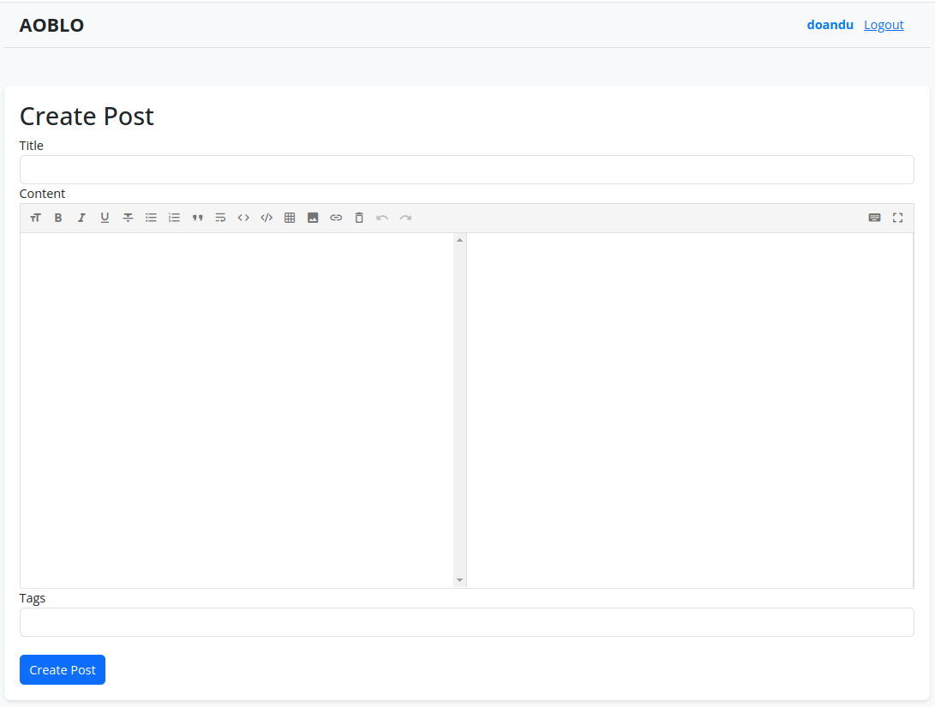

Posts and Telecommunications Institute of Technology |  |  |  | Thiết kế |  |  | Tài liệu phát triển |  |  |  |  | Tên hệ thống |  |  | AOBLO |  |  | Người tạo | Khoa | Ngày tạo | 18/10/2024
 |  |  |  |  |  |  |  |  |  |  |  |  |  |  |  |  |  | Người cập nhật |  | Ngày cập nhật
 |  |  |  |  |  |  |  |  |  |  |  | Màn hình (ID) |  |  | Create_Post |  | Màn hình (Tên) | Tạo bài đăng

 | 8. Danh sách hạng mục

 |  | [Vùng hiển thị cố định]
 |  | № | Tên hạng mục |  | Control |  |  |  |  | Nội dung hiển thị |  |  |  |  |  |  | Ý nghĩa
 |  | 1 | Tiêu đề |  | lable |  |  |  |  | Title |  |  |  |  |  |  | Mô tả nội dung nhập cho người dùng
 |  | 2 | Nội dung |  | lable |  |  |  |  | Content |  |  |  |  |  |  | Mô tả nội dung nhập cho người dùng
 |  | 3 | Nhãn |  | lable |  |  |  |  | Tags |  |  |  |  |  |  | Mô tả nội dung nhập cho người dùng
 |  | 4 | Tạo bài đăng |  | lable |  |  |  |  | Create Post |  |  |  |  |  |  | Mô tả nội dung trang cho người dùng
 |  | 5 | Danh sách thẻ |  | Selected-tags |  |  |  |  |  |  |  |  |  |  |  | Hiển thị danh sách các thẻ đã chọn

 |  | [Vùng nhập]
 |  | № | Tên hạng mục | Loại dữ liệu | Độ dài |  |  | Bắt buộc |  |  | I/O | Control |  | Format |  | Ghi chú
 |  | 1 | Tiêu đề | Chuỗi chữ |  | 80 |  |  | Y |  | In | input |  |  |  | <input type="text" className="form-control" ... />
 |  | 2 | Nội dung | Chuỗi chữ | 2147483647 |  |  |  | Y |  | In | MdEditor |  |  |  | <MdEditor ... /> (Markdown Editor)
 |  | 3 | Nhãn | Chuỗi chữ | 5 |  |  |  | Y |  | In/Out | input |  |  |  | <input type="text" className="form-control" ... />

 |  | [Vùng nút]
 |  | № | Tên hạng mục |  | Control |  |  |  |  |  |  |  | Ghi chú
 |  | 1 | Create Post |  | Button
 |  | 2 | Xóa thẻ |  | Button |  |  |  |  |  |  |  | Nút để xóa thẻ, mỗi thẻ có thể click vào X để xóa thẻ khỏi danh sách

Posts and Telecommunications Institute of Technology |  |  |  | Thiết kế |  |  | Tài liệu phát triển |  |  |  |  | Tên hệ thống |  |  | AOBLO |  |  | Người tạo | Khoa | Ngày tạo | 18/10/2024
 |  |  |  |  |  |  |  |  |  |  |  |  |  |  |  |  |  | Người cập nhật |  | Ngày cập nhật
 |  |  |  |  |  |  |  |  |  |  |  | Màn hình (ID) |  |  | Create_Post |  | Màn hình (Tên) | Tạo bài đăng

 | 9. Khái quát chức năng
 |  | (1) Hiển thị ban đầu
 |  |  | 1. Hiển thị màn hình ở trạng thái ban đầu

 |  | (2) Nhập tiêu đề
 |  |  | 1. Nhấn vào trường nhập "Title" để nhập tiêu đề
 |  |  | 2. Nhập tiêu đề vào trường
 |  |  | Sau khi người dùng hoàn thành việc nhập tiêu đề, tiêu đề sẽ được hiển thị lại trong ô nhập liệu hoặc dưới dạng tiêu đề bài viết.

 |  | (3) Nhập nội dung
 |  |  | 1. Nhấn vào trường nhập "Content" để nhập nội dung
 |  |  | 2. Nhập nội dung vào trường
 |  |  | Sau khi người dùng hoàn thành việc nhập nội dung, nội dung sẽ được hiển thị lại trong trình xem trước hoặc dưới dạng nội dung bài viết.

 |  | (4) Nhập nhãn
 |  |  | 1. Nhấn vào trường nhập "Tags" để thêm nhãn
 |  |  | 2. Nhập và chọn nhãn từ danh sách gợi ý
 |  |  | Các nhãn mà người dùng đã chọn sẽ được hiển thị dưới dạng các badge hoặc chip, với khả năng xóa từng nhãn nếu cần thiết.

 |  | (5) Tạo bài đăng
 |  |  | 1. Nhấn nút "Create Post" để tạo bài đăng
 |  |  | 2. Kiểm tra thông tin ở các trường bắt buộc
 |  |  | Nếu có lỗi, thông báo lỗi tại màn hình này
 |  |  | Tạo thành công thì quay lại màn hình chính của ứng dụng

Posts and Telecommunications Institute of Technology |  |  |  | Thiết kế |  |  | Tài liệu phát triển |  |  |  |  | Tên hệ thống |  |  | AOBLO |  |  | Người tạo | Khoa | Ngày tạo | 18/10/2024
 |  |  |  |  |  |  |  |  |  |  |  |  |  |  |  |  |  | Người cập nhật |  | Ngày cập nhật
 |  |  |  |  |  |  |  |  |  |  |  | Màn hình (ID) |  |  | Create_Post |  | Màn hình (Tên) | Tạo bài đăng

 | 10. Xử lý chi tiết
 |  | (1) Hiển thị ban đầu
 |  |  | Xem chi tiết
 |  | (2) Nhập tiêu đề
 |  |  | Xem chi tiết
 |  | (3) Nhập nội dung
 |  |  | Xem chi tiết
 |  | (4) Nhập nhãn
 |  |  | Xem chi tiết
 |  | (5) Tạo bài đăng
 |  |  | Xem chi tiết

Xử lý 10.3
Posts and Telecommunications Institute of Technology |  |  |  | Thiết kế | Tài liệu phát triển |  | Tên hệ thống | AOBLO |  | Người tạo | Khoa | Ngày tạo | 18/10/2024
 |  |  |  |  |  |  |  |  |  | Người cập nhật |  | Ngày cập nhật
 |  |  |  |  |  |  | Màn hình (ID) | Create_Post | Màn hình (Tên) | Tạo bài đăng

 | 10. Xử lý chi tiết
 |  | (3) Nhập nội dung
 |  |  | 1. Nhấn vào trường nhập "Content" để nhập nội dung
 |  |  | 2. Nhập nội dung vào trường
 |  |  | Sau khi người dùng hoàn thành việc nhập nội dung, nội dung sẽ được hiển thị lại trong trình xem trước hoặc dưới dạng nội dung bài viết.


 |  |  |  |  |  | Hình minh hoạ

